セグメントシート
※平成３１年以降の表記は、新元号に読み替えることとする。
 |  |  |  |  |  |  |  |  |  |  |  |  |  |  |  |  |  | 事業番号 |  |  |  |  | 0328 |  | - | 03
平成３１年度セグメントシート |  |  |  |  |  |  |  |  |  |  |  |  |  |  |  |  | （ | 日本スポーツ振興センター |  |  |  |  |  |  |  |  | ）
セグメント名 |  | スポーツ振興助成事業 |  |  |  |  |  |  |  |  |  | 担当部局庁 |  |  | スポーツ庁 |  |  |  |  |  | 作成責任者
事業開始年度 |  | 平成１５年度 |  |  |  | 事業終了 （予定）年度 |  |  | 終了予定なし |  |  | 担当課室 |  |  | 政策課 |  |  |  |  |  | 政策課長 茂里 毅
会計区分 |  | 一般会計
セグメント単位の 考え方 |  | -
根拠法令 （具体的な 条項も記載） |  | 独立行政法人通則法第46条 独立行政法人日本スポーツ振興センター法第15条 |  |  |  |  |  |  |  |  |  | 関係する計画、 通知等 |  |  | スポーツ立国戦略（平成22年8月26日策定） 第2期スポーツ基本計画（平成29年3月24日策定）
主要政策・施策 |  | - |  |  |  |  |  |  |  |  |  | 主要経費 |  |  | 文教及び科学振興
事業目的 （目指す姿を簡潔に。3行程度以内） |  | 我が国のスポーツの競技水準の向上、スポーツの裾野拡大、スポーツの国際競技力の向上に取り組むことにより、我が国のスポーツの振興を図る。
事業概要 （5行程度以内。別添可） |  | ・我が国における優秀な選手及びその指導者等が行う競技術等の向上や、将来に向けて職業や実際生活に必要な知識や能力を身に付ける研さん活動に対して助成を実施。 ・我が国のスポーツに関する国際競技力の飛躍的な向上を目的とするスポーツ団体の活動に対する助成を実施。 ・スポーツ団体に対し、国内外での強化合宿や国外での対抗試合への派遣、ナショナルコーチ・専任コーチの設置等に対する助成を実施。
実施方法 |  | 交付
予算額・ 執行額 （単位:百万円） |  |  |  |  |  |  | 28年度 |  |  | 29年度 |  |  |  | 30年度 |  |  |  |  | 31年度 |  |  | 32年度要求
 |  | 経常収益 | 予算額：運営費交付金 |  |  |  | 7,619 |  |  | 7,970 |  |  |  | 8,133 |  |  |  |  | 8,515 |  |  | -
 |  |  | 執行額 | 運営費交付金 |  |  | 6,846 |  |  | 8,741 |  |  |  | 7,957
 |  |  |  | 補助金等 |  |  | - |  |  | - |  |  |  | -
 |  |  |  | その他 |  |  | 2,209 |  |  | 611 |  |  |  | 545
 |  |  |  | 計 |  |  | 9,055 |  |  | 9,352 |  |  |  | 8,502
 |  |  | 運営費交付金収益の割合 |  |  |  | 75.6% |  |  | 93.5% |  |  |  | 93.6%
 |  |  | 運営費交付金収益化基準 |  |  |  | 業務達成基準 |  |  | 業務達成基準 |  |  |  | 業務達成基準 |  |  |  |  | 業務達成基準
 |  | 経常費用 | 予算額 |  |  |  | 8,237 |  |  | 8,646 |  |  |  | 9,198 |  |  |  |  | 9,156
 |  |  | 執行額 |  |  |  | 7,393 |  |  | 9,649 |  |  |  | 8,984
 |  |  | 執行率 |  |  |  | 90% |  |  | 112% |  |  |  | 98%
平成3１・32年度予算内訳 （単位：百万円） | 歳出予算目 |  |  |  | 31年度当初予算 |  |  | 32年度要求 |  |  | 主な増減理由
 | 独立行政法人日本スポーツ振興センター一般勘定運営費交付金 |  |  |  | 8,515 |  |  | - |  |  | ※金額は単位未満四捨五入して記載していることから、合計が一致しない場合がある

 | 計 |  |  |  | 8,515 |  |  | -
成果目標及び 成果実績 （アウトカム） |  | 定量的な成果目標 |  |  |  |  | 成果指標 |  |  |  |  |  | 単位 |  | 28年度 |  | 29年度 |  |  | 30年度 | 中間目標 |  |  | 目標最終年度
 |  |  |  |  |  |  |  |  |  |  |  |  |  |  |  |  |  |  |  |  | - |  | 年度 | 32 |  | 年度
 |  | 平成32年度夏季オリンピック競技大会において、過去最高の金メダル獲得数を目指す。 |  |  |  |  | 金メダル獲得数 |  |  |  |  | 成果実績 | 個 |  | 12 |  | - |  |  | -
 |  |  |  |  |  |  |  |  |  |  |  | 目標値 | 個 |  | 17 |  | - |  |  | - | - |  |  | 17
 |  |  |  |  |  |  |  |  |  |  |  | 達成度 | ％ |  | 71 |  | - |  |  | -
根拠として用いた 統計・データ名 （出典） |  | 目標値の出典は「スポーツ基本計画」平成29年3月24日 文部科学省 p.26）

成果目標及び 成果実績 （アウトカム） |  | 定量的な成果目標 |  |  |  |  | 成果指標 |  |  |  |  |  | 単位 |  | 28年度 |  | 29年度 |  |  | 30年度 | 中間目標 |  |  | 目標最終年度
 |  |  |  |  |  |  |  |  |  |  |  |  |  |  |  |  |  |  |  |  | - |  | 年度 | 33 |  | 年度
 |  | 平成33年度冬季オリンピック競技大会において、過去最高の金メダル獲得数を目指す。 |  |  |  |  | 金メダル獲得数 |  |  |  |  | 成果実績 | 個 |  | - |  | 4 |  |  | -
 |  |  |  |  |  |  |  |  |  |  |  | 目標値 | 個 |  | - |  | 6 |  |  | - | - |  |  | 6
 |  |  |  |  |  |  |  |  |  |  |  | 達成度 | ％ |  | - |  | 67 |  |  | -
根拠として用いた 統計・データ名 （出典） |  | 目標値の出典は「スポーツ基本計画」平成29年3月24日 文部科学省 p.26）

成果目標及び 成果実績 （アウトカム） |  | 定量的な成果目標 |  |  |  |  | 成果指標 |  |  |  |  |  | 単位 |  | 28年度 |  | 29年度 |  |  | 30年度 | 中間目標 |  |  | 目標最終年度
 |  |  |  |  |  |  |  |  |  |  |  |  |  |  |  |  |  |  |  |  | - |  | 年度 | 32 |  | 年度
 |  | 平成32年度夏季パランピック競技大会において、過去最高の金メダル獲得数を目指す。 |  |  |  |  | 金メダル獲得数 |  |  |  |  | 成果実績 | 個 |  | 0 |  | - |  |  | -
 |  |  |  |  |  |  |  |  |  |  |  | 目標値 | 個 |  | 18 |  | - |  |  | - | - |  |  | 18
 |  |  |  |  |  |  |  |  |  |  |  | 達成度 | ％ |  | 0 |  | - |  |  | -
根拠として用いた 統計・データ名 （出典） |  | 目標値の出典は「スポーツ基本計画」平成29年3月24日 文部科学省 p.26）

成果目標及び 成果実績 （アウトカム） |  | 定量的な成果目標 |  |  |  |  | 成果指標 |  |  |  |  |  | 単位 |  | 28年度 |  | 29年度 |  |  | 30年度 | 中間目標 |  |  | 目標最終年度
 |  |  |  |  |  |  |  |  |  |  |  |  |  |  |  |  |  |  |  |  | - |  | 年度 | 33 |  | 年度
 |  | 平成33年度冬季パラリンピック競技大会において、過去最高の金メダル獲得数を目指す。 |  |  |  |  | 金メダル獲得数 |  |  |  |  | 成果実績 | 個 |  | - |  | 3 |  |  | -
 |  |  |  |  |  |  |  |  |  |  |  | 目標値 | 個 |  | - |  | 13 |  |  | - | - |  |  | 13
 |  |  |  |  |  |  |  |  |  |  |  | 達成度 | ％ |  | - |  | 23 |  |  | -
根拠として用いた 統計・データ名 （出典） |  | 目標値の出典は「スポーツ基本計画」平成29年3月24日 文部科学省 p.26）

成果目標及び 成果実績 （アウトカム） |  | 定量的な成果目標 |  |  |  |  | 成果指標 |  |  |  |  |  | 単位 |  | 28年度 |  | 29年度 |  |  | 30年度 | 中間目標 |  |  | 目標最終年度
 |  |  |  |  |  |  |  |  |  |  |  |  |  |  |  |  |  |  |  |  | - |  | 年度 | 32 |  | 年度
 |  | 平成32年度夏季オリンピック競技大会で前回を上回る入賞数を目指す。 |  |  |  |  | 入賞数 |  |  |  |  | 成果実績 | 入賞数 |  | 88 |  | - |  |  | -
 |  |  |  |  |  |  |  |  |  |  |  | 目標値 | 入賞数 |  | 81 |  | - |  |  | - | - |  |  | 89
 |  |  |  |  |  |  |  |  |  |  |  | 達成度 | ％ |  | 109 |  | - |  |  | -
根拠として用いた 統計・データ名 （出典） |  | 夏季オリンピック競技大会における日本人選手の入賞数

活動指標及び 活動実績 （アウトプット） |  | 活動指標 |  |  |  |  |  |  |  |  |  |  | 単位 |  | 28年度 |  | 29年度 |  |  | 30年度 | 31年度 活動見込 |  |  | 32年度 活動見込
 |  | スポーツ振興基金事業において助成した件数 |  |  |  |  |  |  |  |  |  | 活動実績 | 件 |  | 605 |  | 638 |  |  | 722 | - |  |  | -
 |  |  |  |  |  |  |  |  |  |  |  | 当初見込み | 件 |  | - |  | - |  |  | 748 | - |  |  | -
活動指標及び 活動実績 （アウトプット） |  | 活動指標 |  |  |  |  |  |  |  |  |  |  | 単位 |  | 28年度 |  | 29年度 |  |  | 30年度 | 31年度 活動見込 |  |  | 32年度 活動見込
 |  | 競技力向上事業において助成した競技団体数 |  |  |  |  |  |  |  |  |  | 活動実績 | 団体数 |  | 114 |  | 114 |  |  | 115 | - |  |  | -
 |  |  |  |  |  |  |  |  |  |  |  | 当初見込み | 団体数 |  | 114 |  | 115 |  |  | 115 | 114 |  |  | -
単位当たり コスト |  | 算出根拠 |  |  |  |  |  |  |  |  |  |  | 単位 |  | 28年度 |  | 29年度 |  |  | 30年度 | 31年度活動見込
 |  | スポーツ振興基金事業助成額／助成件数 |  |  |  |  |  |  |  |  |  | 単位当たり コスト | 千円 |  | 1,986 |  | 2,104 |  |  | 2,661 | -
 |  |  |  |  |  |  |  |  |  |  |  | 計算式 | 千円/人 |  | 1,201,421/605 |  | 1,342,105/638 |  |  | 1,921,562/722 | -
単位当たり コスト |  | 算出根拠 |  |  |  |  |  |  |  |  |  |  | 単位 |  | 28年度 |  | 29年度 |  |  | 30年度 | 31年度活動見込
 |  | JOC・JPC加盟競技団体交付額／競技団体数 |  |  |  |  |  |  |  |  |  | 単位当たり コスト | 百万円 |  | 64 |  | 75 |  |  | 67 | 71
 |  |  |  |  |  |  |  |  |  |  |  | 計算式 | 百万円/団体数 |  | 7,250/114 |  | 8,540/114 |  |  | 7,703/115 | 8,126/114
独法等所管部局による点検・改善
 | 項 目 |  |  |  |  |  |  |  |  |  |  |  |  | 評 価 |  | 評価に関する説明
国費投入の必要性 | 事業の目的は国民や社会のニーズを的確に反映しているか。 |  |  |  |  |  |  |  |  |  |  |  |  | ○ |  | スポーツ基本法において、国際競技大会における日本選手の活躍は国民に誇りと喜び、夢と感動を与えるものであるとされている。本事業では、我が国のスポーツの国際競技力の向上と、スポーツの裾野の拡大を図るため、スポーツ団体、選手・指導者等が行う各種スポーツ活動等に対して助成を行っており、国民や社会のニーズは高いものと認められる。
 | 地方自治体、民間等に委ねることができない事業なのか。 |  |  |  |  |  |  |  |  |  |  |  |  | ○ |  | 独立行政法人通則法において、国民生活及び社会経済の安定等の公共上の見知から確実に実施されることが必要な事務及び事業であって、国が自ら主体となって直接に実施する必要のないもののうち、民間の主体に委ねた場合には必ずしも実施されないおそれがあるものを効果的かつ効率的に行わせるため、独立行政法人日本スポーツ振興センター法に基づき実施するものである。また、本事業は、各競技団体が作成する強化戦略プランに基づいて行われるナショナルチーム等の強化活動を支援するものであることから、地方自治体等に委ねることは困難である。
...
 | 点検結果 | 本事業の実施にあたっては、要綱等に基づき、各競技団体から提出のあった交付申請書等を審査して交付決定等を行っている。また、額の確定時においては、各競技団体から提出のあった実績報告書等について、事業内容や経費内容を確認しており、適切な執行に努めている。
 | 改善の 方向性 | 引き続き、交付申請書等の審査・確認を適切に行い、効果的・効率的な助成に努めていく。
 | ◎平成27年度秋のレビューにおける指摘事項の概要（2020年東京オリンピック・パラリンピック関連（Ⅰ）スポーツ関連予算） ①文部科学省に設置されている競技力向上タスクフォースの位置付けを明確にし、競技力向上事業に関するＪＳＣの責任が曖昧にならないようにすべきである。また、②助成金の受給者がタスクフォースのメンバーとして自らに対する配分にかかわる助成金の配分方針の決定に関与しているとの疑念を持たれることのないよう、仕組みを整えるべきである。 ③助成金の配分に当たっては、各競技団体の成果目標の達成度合いが適切に反映される仕組み（ＰＤＣＡサイクル）を徹底すべきである。また、配分基準及び配分の結果について、配分プロセスに疑念を持たれないよう、積極的な情報開示を行うべきである。 助成金の配分に当たっては、各競技団体の財政状況を考慮することとされているが、④単純に赤字団体への補助率を高めるのではなく、一定の負担を求めつつ、各競技団体のコスト削減努力や自己収入増加努力を適切に考慮すべきである。 ⑤助成対象の競技団体について、ＪＳＣ自身や監査法人等、外部による監査・チェックをより強化すべきである。 ⑥レビューシートの記載等をより充実させることで、事業内容の透明性を向上させるべきである。 （対応状況） ①及び② 平成28年3月末に競技力向上タスクフォースを廃止。同年3月30日にスポーツ庁において競技力向上事業基本方針を策定。当該基本方針を踏まえ、同年3月31日にＪＳＣが配分・採択基準を策定。当該配分・採択基準をもとに、ＪＯＣ及びＪＰＣがＪＳＣに助成金の申請を行うこととした。 ③各競技団体におけるKPIの達成状況の評価等によりPDCAサイクルの徹底を図ることとし、平成28年6月末までにＫＰＩの設定作業を行い、平成27年度の達成状況等の評価を行った。平成28年度の配分の審査方法やその結果等については、ＪＳＣのホームページにて公表した。 ④コスト削減努力や自己財源確保の状況については、平成28年8月末までに調査を行い、平成28年度配分への反映方法について検討を行った。その結果、前年度に引き続き一定の配慮を行う必要のある競技団体について、経常増減及び自己財源の割合が改善していない場合は、自己負担の軽減を目的とする場合の助成割合を引き下げることとした。 ⑤ＪＳＣにおいては、各競技団体に会計規定の遵守等に関する自己点検を実施させた上で、専門家（税理士）、監査法人が運営しているＮＦ総合支援センター等と連携を図り、2年に一度、助成対象となっている全ての競技団体に対する監査を実施している。 ⑥定量的な成果目標、成果指標として、メダル獲得数等の目標を設定するとともに、落札率の公表可能な契約案件については公表するなど、平成28年度レビューシートの記載の充実を図った。
 |  | ※平成30年度実績を記入。執行実績がない新規事業、新規要求事業については現時点で予定やイメージを記入。
 |  | なお、金額は単位未満四捨五入して記載していることから、合計が一致しない場合がある。

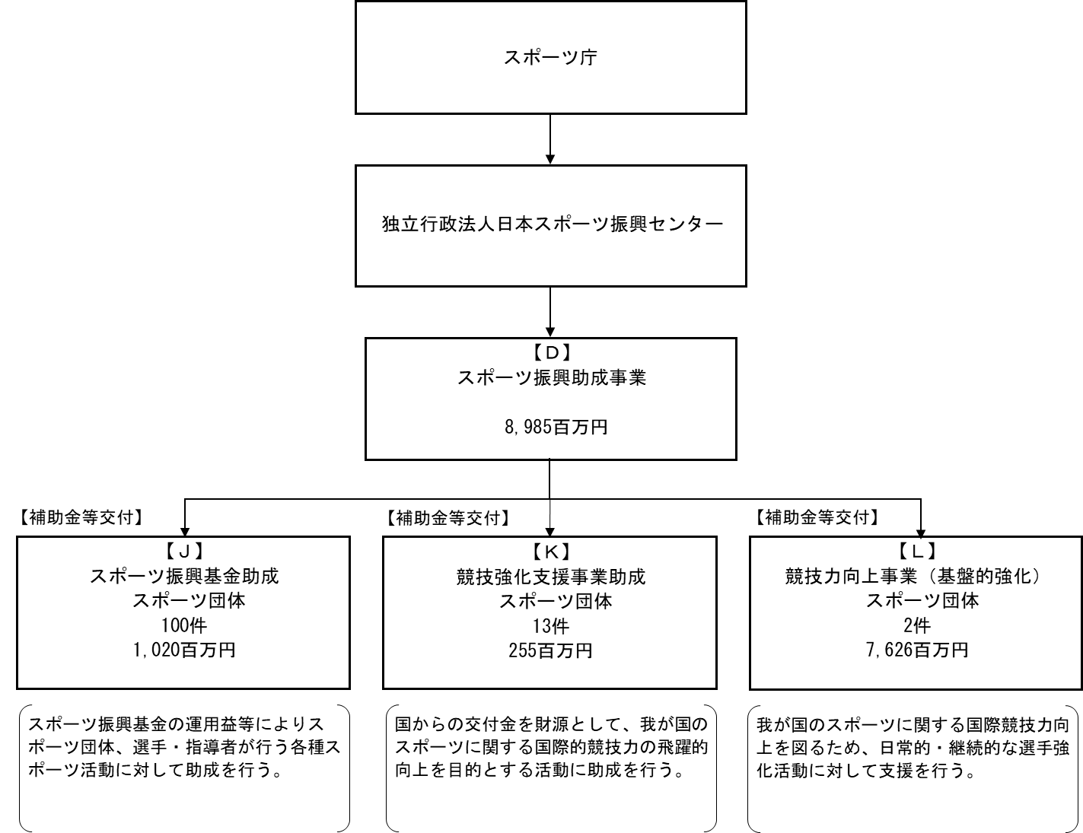

【運営費交付金交付】

【補助金等交付】
...

